Indice de reserva
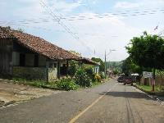
ÍNDICE DE INFORMACIÓN RESERVADA
Alcaldía Municipal de Villa de San Francisco Menéndez
Oficial de Información: Manual Arturo Ojeda Rivera
Última actualización: 30-10-2017 04:13:32
Nº | Nº de Declaratoria de Reserva | Documento a reservar (rubro temático) | Unidad administrativa | Autoridad que reserva | Motivo de la reserva | Fundamento legal (literales Art. 19 LAIP) | Tipo de clasificación | Fecha de clasificación | Fecha de vencimiento de la reserva
1 | SMF1 | Contrataciones de la alcaldía de San Francisco Menendez | recursos humanosK | Alcalde | El alcalde no lo quiere |  | ,Total | 2017-09-28 | 05/10/2019
2 | 2017-7 | Doc1 | Gerencia de brandys | Jefe | Yo quiero |  | ,Parcial | 2017-02-07 | 04/11/2017

